Caluladora Renovate - 100
 | GUÍA PARA CÁLCULO DE CANTIDADES DE RENOVATE 100

 | Proyecto:

 |  | NOTA: Los cálculos presentados en esta hoja son calculados bajo un perfil de rugosidad del sustrato y rendimiento de material promedio

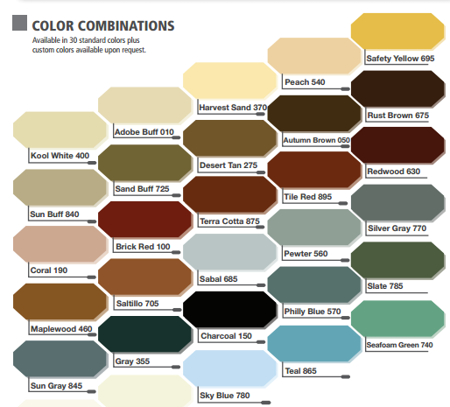

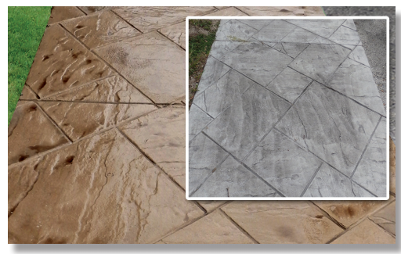

Area de aplicación (m²) |  | 1.00
Medio de aplicación |  | Aspersor
Color Deseado |  | Desert Tan

 | Cantidad de Renovate - 100
Renovate - 100 kit | Pigmento Color Pack | Antiquing Agent (2,26 kg) | Sello Protector (Clear Seal) 5 gal
1 | 1 | 1 | 1
 | Costo de Renovate - 100
Renovate - 100 kit | Pigmento Color Pack | Antiquing Agent (2,26 kg) | Sello Protector (Clear Seal) 5 gal | TOTAL
$ 93,327.00 | $ 18,000.00 | $ 34,129.00 | $ 350,000.00 | $ 495,456.00

 | Distribuidor
 | Vendedor
 | Fecha

